Calendario PCO 2018

CALENDARIO 2018 | Tiempo | Responsable
 |  | TMK Categoría/Canal/ PCO | CASCADEO MSR
 |  |  |  |  | Selecciona
 |  | TMK Categoría/ Marketing | ENTREGA PO A VALIDAR
 |  |  |  |  | Selecciona
 |  | Cuentas/Trade Canal/ Supply/NORC | VALIDACIÓN PO
 |  |  | Selecciona |  |  | al | Selecciona
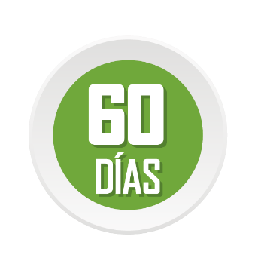
 |  | Cuentas/TMO Categoría | LIBERACIÓN DE PO
 |  |  | Selecciona |  |  | al | Selecciona
 |  | TMO Categoría | PRODUCCIÓN MATERIALES
 |  |  | Selecciona |  | Selecciona |  | Selecciona |  | Selecciona
 |  | TM Nacional/ARGO | LLENADO DE CALENDARIO ARGO
 |  |  | Selecciona |  |  |  | Selecciona
 |  | TMO Categoría | SEMANA DE CITAS

 |  |  | Selecciona | al | Selecciona |  | Selecciona | al | Selecciona
 |  | TMO Categoría | ENTREGA DE MATERIALES
 |  |  | Selecciona | al | Selecciona |  | Selecciona | al | Selecciona
 |  | ARGO/TM Nacional | LIBERACIÓN DE MATERIALES
 |  |  | Selecciona |  |  |  | Selecciona
 |  | TMK categoría | ENTREGA FE
 |  |  |  |  | Selecciona
 |  | TMK Categoría/OPDV | LIBERACIÓN CICLO (SHARE POINT)
 |  |  | Selecciona |  |  |  | Selecciona

GO
 |  | TMK Categoría | CONFERENCE RIEL DE ACTIVIDADES
 |  |  |  |  | Selecciona
 |  |  | MES
 |  |  |  |  | Selecciona
 |  |  | CICLO A |  |  |  | CICLO B
 |  |  | Selecciona |  |  |  | Selecciona

